【R7年度】（参考）排出係数
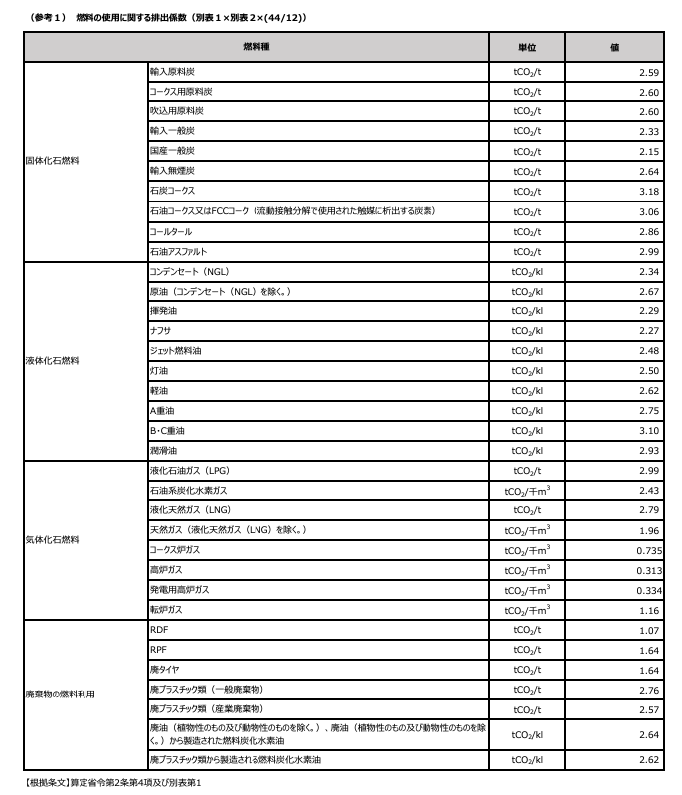

 |  |  |  |  |  |  |  | 出典；環境省HP https://ghg-santeikohyo.env.go.jp/calc
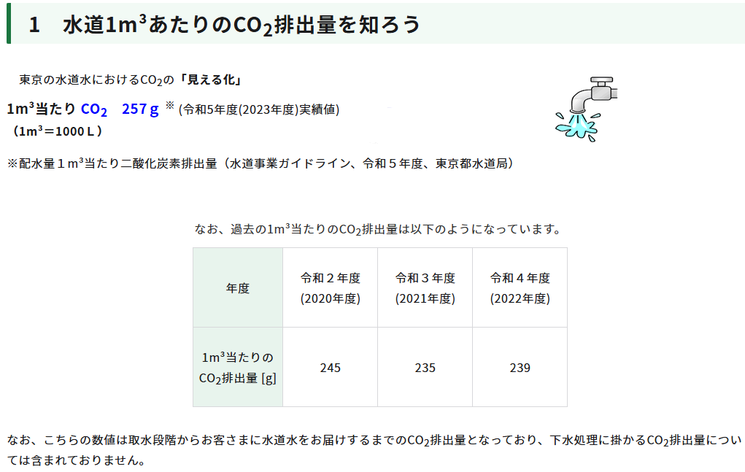

 |  |  |  |  | ← | 0.000257 | t-CO2

 |  |  |  |  |  |  |  | 出典；東京都水道局HP https://www.waterworks.metro.tokyo.lg.jp/kurashi/co2.html

（参考）温室効果ガス排出量算定・報告マニュアル(Ver6.0) (令和7年3月)
燃料の種類 | 単位発熱量（GJ/t） | 排出係数（tC/GJ） | A×B×44/12÷1000
 | A | B
ガソリン（揮発油） | 33.4 | 0.0187 | 0.00229
軽油 | 38.0 | 0.0188 | 0.00262
Ａ重油 | 38.9 | 0.0193 | 0.00275
灯油 | 36.5 | 0.0187 | 0.00250
LPガス（LPG） | 50.1 | 0.0163 | 0.00299
都市ガス | - | - | 0.00205 |  | ←代替値（https://ghg-santeikohyo.env.go.jp/calc）
 |  |  |  | 第２編 Ⅱ-55より
 |  |  |  |  |  |  |  | 出典；温室効果ガス排出量算定・報告・公表制度 マニュアル・様式 https://ghg-santeikohyo.env.go.jp/manual

